Sheet1
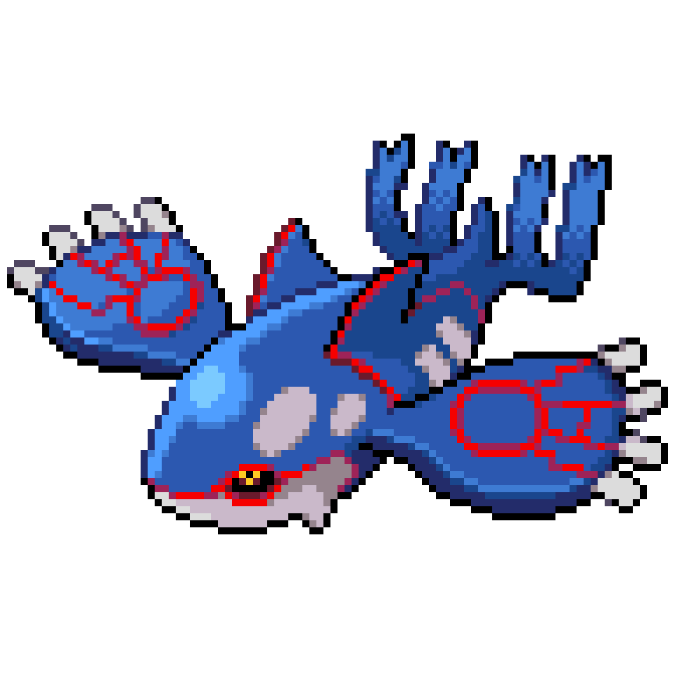
 | バトルに必要な人たち |  |  |  |  |  |  |  | バトル
 |  |  |  |  |  |  |  |  | ・ポケモン出す
 |  |  |  |  |  |  |  |  | ・技決める
 |  |  |  |  |  |  |  |  | ・ダメージ与える、受ける
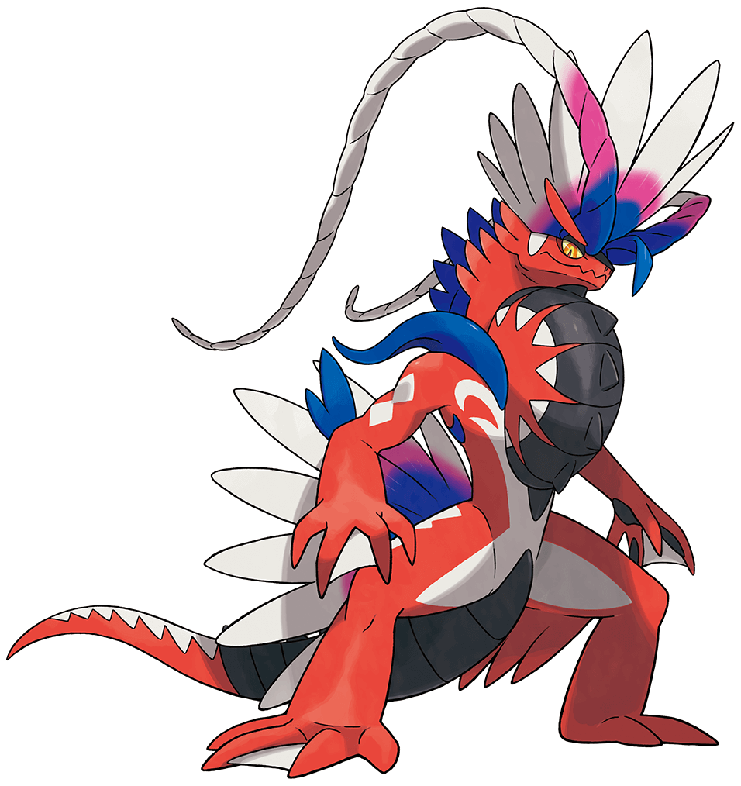
 |  |  |  |  |  |  |  |  |  | ・タイプの相性判断
 |  |  |  |  |  |  |  |  |  | ・HPどれだけあるか
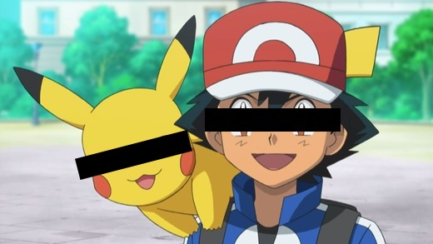
 |  |  |  |  |  |  |  |  |  | ・攻撃力どれだけあるか
 |  |  |  |  |  |  |  |  | ・HP残っているか
 |  |  |  |  |  |  |  |  | ・HP残っていればまた攻撃、なければ次のポケモン
 |  |  |  |  |  |  |  |  | ・次のポケモンいれば一番上に戻る、なければバトル終了

class |  | トレーナー |  | ポケモン |  |  | 審判
 |  | 〇状態 | 〇役割 | 〇状態 | 〇役割 |  | 〇状態 | 〇役割
 |  | ・名前 | ・勝負を仕掛ける | ・名前 | ・バトルの場に出る | × |  | ・バトルの場にどのポケモン出たか判断
 |  | ・レベル | ・ポケモンを出す | ・タイプ１ | ・命令受けて技を出す | △ |  | ・ポケモンがどれだけダメージ受けたか判断
 |  |  | ・ポケモンを交替する | ・タイプ２ | ・ダメージを受ける | 〇 |  | ・ポケモンがどれだけダメージ与えたか判断
 |  |  | ・ポケモンに技を命令する | ・レベル | ・ダメージを与える | ▲ |  | ・こうかばつぐん、ふつう、いまいちを判断
 |  |  | ・自分の名前を言う | ・HP | ・自分の名前を言う |  |  | ・勝ち負けを判断
 |  |  | ・自分のレベルを言う | ・こうげき | ・自分のタイプを言う
 |  |  | ・ポケモンを持つ | ・技 | ・自分のレベルを言う |  |  | ・手持ち残っているか判断
 |  |  | ・ポケモンを増やす |  | ・自分のHPを言う
 |  |  | ・ポケモンを逃がす |  | ・自分の攻撃力言う
 |  |  | ・トレーナーのレベル上げ下げ |  | ・ひん死状態になる
 |  |  |  |  | ・ボールに戻る
 |  |  |  |  | ・ポケモンのレベルを変える

手持ち
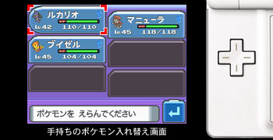
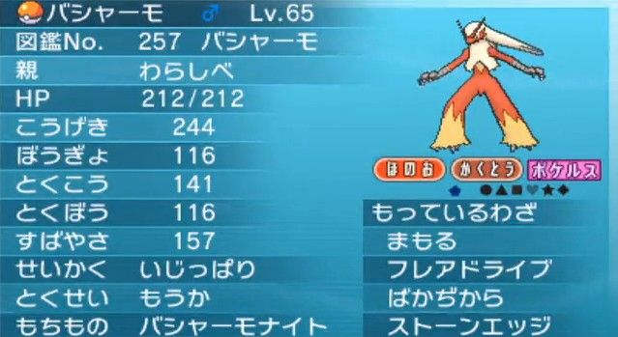

 |  |  | m_pokemon |  |  |  |  | personal_pokemon
m_trainer |  |  | （種族） | m_waza | m_stats |  |  | （実体のポケモン） |  |  | get_waza |  |  | party_pokmoen
Mトレーナーテーブル |  |  | Mポケモンテーブル | M技テーブル | Mステータステーブル |  |  | 実体ポケモンテーブル |  |  | ポケモンと技 |  |  | 手持ちポケモンテーブル
・tID |  |  | ・pID | ・技ID | ・HP |  |  | ・personal_id |  |  | ・pID |  |  | ・tID
・名前 |  |  | ・名前 | ・技名 | ・こうげき |  |  | ・pID |  |  | ・技ID |  |  | ・personal_id
 |  |  | ・タイプ１ | ・タイプ | ・とくこう |  |  | ・性別
 |  |  | ・タイプ２ | ・威力 | ・とくぼう |  |  | ・レベル
 |  |  |  |  | ・すばやさ
 |  |  |  |  | ・pID

 |  |  |  |  |  |  |  |  |  |  |  | /select/party |  |  |  |  |  |  | /pokemon |  |  |  |  |  | /waza
 | / |  |  |  | /select/trainer
 |  |  |  |  |  |  |  |  |  |  |  |  | サトシのポケモン |  |  |  |  |  |  | ピカチュウ |  |  | ♂ |  |  | もっているわざ
 |  |  |  |  |  |  |  |  |  |  |  |  |  |  |  |  |  |  |  | 親 | サトシ |  |  |  |  |  | いりょく | タイプ
 |  | 手持ちを見る |  |  |  | トレーナーを選ぶ | サトシ |  | ▽ | えらぶ |  |  | ピカチュウ |  |  | ♂ | リザードン ♂ |  |  | HP | 100 |  |  |  |  | 10万ボルト | 80 | でんき
 |  |  |  |  |  |  |  |  |  |  |  |  | Lv.20 |  | HP100 |  | Lv.50 | HP120 |  | こうげき |  | 35 |  |  |  | でんこうせっか | 50 | ノーマル
 |  |  |  |  |  |  |  |  |  |  |  |  |  |  |  |  |  |  |  | とくこう |  | 35 |  |  |  | かみなり | 120 | でんき
 |  |  |  |  |  |  |  |  |  |  |  |  | チコリータ |  |  | ♀ |  |  |  | ぼうぎょ |  | 35 |  | もっているわざ |  | たいあたり | 30 | ノーマル
 |  |  |  |  |  |  |  |  |  |  |  |  | Lv.20 |  | HP80 |  |  |  |  | とくぼう |  | 35 |  | 10万ボルト
 |  |  |  |  |  |  |  |  |  |  |  |  |  |  |  |  |  |  |  | すばやさ |  | 35 |  | でんこうせっか
 |  |  |  |  |  |  |  |  |  |  |  |  |  |  |  |  |  |  |  |  |  |  |  | かみなり
 |  |  |  |  |  |  |  |  |  |  |  |  |  |  |  |  |  | もどる |  | もどる |  |  |  | たいあたり

Sheet2
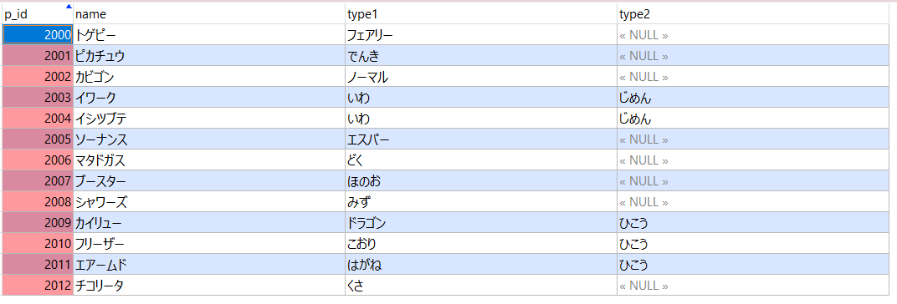
ポケモンの技 |  | get_waza |  | 技 | m_waza

 | 個体 | personal_pokemon |  |  |  |  | 手持ち | party_pokemon

 |  |  |  |  |  |  |  | 1000

 | トレーナー |  | m_trainer |  |  | ステータス | m_stats
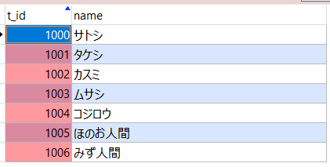

 | ポケモン

